Matchprogram F13-2 Norr
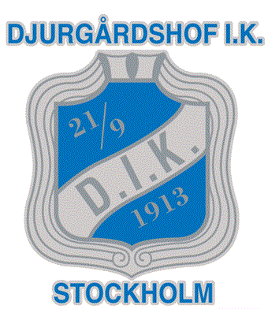

 |  |  |  | MATCHSCHEMA
 |  |  |  | DJURGÅRDSHOF
 |  |  |  | F13-2 NORR

SERIE | DAG | DATUM | TID | PLATS | HEMMA | BORTA | LAG

F13-2 NORR | Söndag | 2019-09-22 | 14.20 | Hjorthagshallen | Djurgårdshof IK | Spånga HK | BLÅ
F13-2 NORR | Lördag | 2019-10-05 | 12.15 | Nacka Bollhall | Skuru IK 2 | Djurgårdshof IK | BLÅ
F13-2 NORR | Söndag | 2019-10-13 | 14.00 | Hjorthagshallen | Djurgårdshof IK | AIK | BLÅ
F13-2 NORR | Lördag | 2019-11-09 | 10.00 | Enköpings IH B | Enköping HF | Djurgårdshof IK | BLÅ
F13-2 NORR | Söndag | 2019-11-17 | 15.40 | Hjorthagshallen | Djurgårdshof IK | Västerås Irsta HF | BLÅ
F13-2 NORR | Söndag | 2019-11-24 | 12.15 | Knivsta CIK B | Vassunda | Djurgårdshof IK | BLÅ
F13-2 NORR | Söndag | 2019-12-01 | 16.15 | Hjorthagshallen | Djurgårdshof IK | Vallentuna HK | BLÅ
F13-2 NORR | Lördag | 2019-12-07 | 0 | Fyrishov B | Uppsala HK | Djurgårdshof IK | BLÅ
F13-2 NORR | Söndag | 2020-01-12 | 19.00 | Hjorthagshallen | Djurgårdshof IK | Vassunda | BLÅ
F13-2 NORR | Lördag | 2020-01-18 | 14.45 | Vallentuna Sporthall | Vallentuna HK | Djurgårdshof IK | BLÅ
F13-2 NORR | Söndag | 2020-01-26 | 13.10 | Hjorthagshallen | Djurgårdshof IK | Uppsala HK | BLÅ
F13-2 NORR | Lördag | 2020-02-01 | 13.30 | Irstahallen | VästeråsIrsta HK | Djurgårdshof IK | BLÅ
F13-2 NORR | Söndag | 2020-02-09 | 16.00 | Hjorthagshallen | Djurgårdshof IK | Enköpings HF | BLÅ
F13-2 NORR | Lördag | 2020-02-15 | 11.20 | Ulriksdalshallen | AIK | Djurgådshof IK | BLÅ
F13-2 NORR | Söndag | 2020-03-08 | 14.05 | Engelbrektshallen | Djurgårdshof IK | Skuru IK 2 | BLÅ
F13-2 NORR | Söndag | 2020-03-22 | 15.15 | Smedshagshallen | Spånga HK | Djurgårdshof IK | BLÅ

